상품제안서
투인원 스트랩 방수 가방 드라이백 비치백 아쿠아백 핸드폰 방수백 2L | 상품코드: F27418

 |  |  |  |  |  |  | 02-412-0044 | www.easy1.co.kr
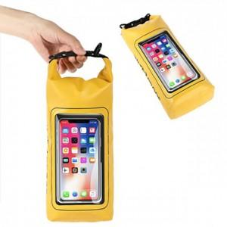

【상세/제작정보】 | 기본수량 미만 인쇄시 비용 추가.

【인쇄/포장옵션】 | 실크 / 포장불가능

【공급단가】 | 수량 | 100~ | 300~ | 500~ | 1,000~ | 3,000~
*VAT별도 | 단가 | 7,020원 | 6,900원 | 6,720원 | 6,610원 | 6,430원

【상품 URL】 | https://easy1.co.kr:443/src/goods_detail.php?gdno=27418

